상품제안서
노르딕 8K 3단 수동 암막우양산 (UPF50+) | 상품코드: S40210

 |  |  |  |  |  |  | 02-713-8555 | www.synergygift.co.kr
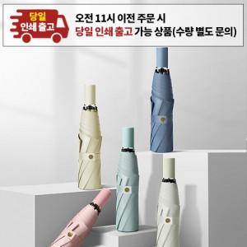

【상세/제작정보】 | <p><span style="font-size: 14pt;">※ 운임비 별도 발생 됩니다.</span></p>

【인쇄/포장옵션】 | 실크, 원단1도인쇄 / 포장지포장

【공급단가】 | 수량 | 30~ | 100~ | 500~ | 1,000~ | 3,000~
*VAT별도 | 단가 | 9,360원 | 9,210원 | 9,000원 | 8,640원 | 8,280원

【상품 URL】 | https://www.synergygift.co.kr:443/src/goods_detail.php?gdno=40210

